ステージセレクトフロー
Press Cube_仕様書_ステージセレクト

仕様書：ステージセレクトフロー

トップページ
 | ステージセレクトフロー
ステージセレクト フロー

タイトル画面(スタート押した後)
ステージセレクト リソース
 |  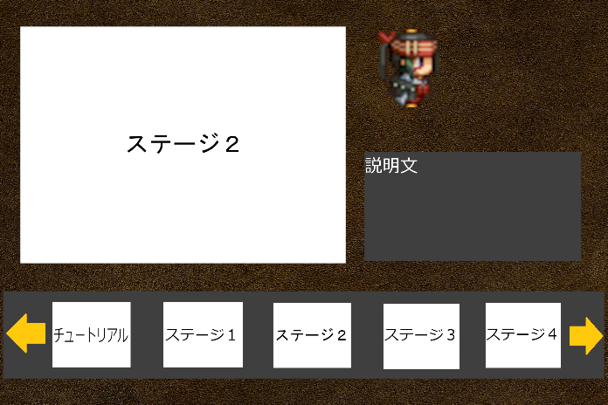 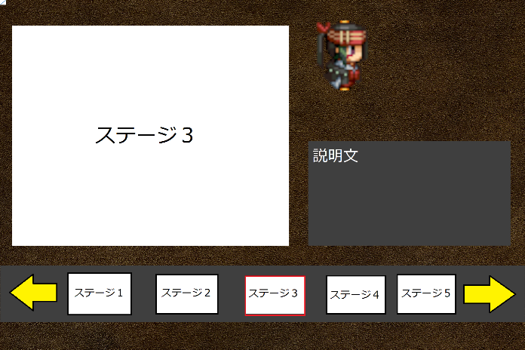
ステージセレクト レイアウト

ステージセレクト 演出

フェードイン
フェードアウト

フェードイン
フェードアウト
se_cancel.wav
を再生

Aでスタート画面に戻る

スティックボタンで
ステージ選択

se_stage_select.wavを再生

Bボタンでステージを決定

se_decided.wav
を再生

フェードイン
フェードアウト

se_menu.wavを再生
フェードイン
フェードアウト

他のステージを選ぶで選択

se_menu.wav
を再生

STARTボタンで
選択

ゲーム画面
ポーズ画面
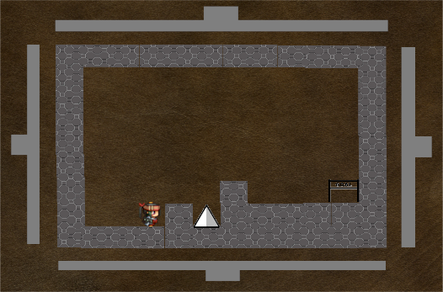
ポーズ

ゲームに戻る
ステージをやりなおす

他のステージを遊ぶ
遊び方の確認

se_close.wav
を再生
se_close.wav
を再生
ゲームに戻る
を選択

他のステージを遊ぶを選択

クリア画面
me_game_clear.wavを再生

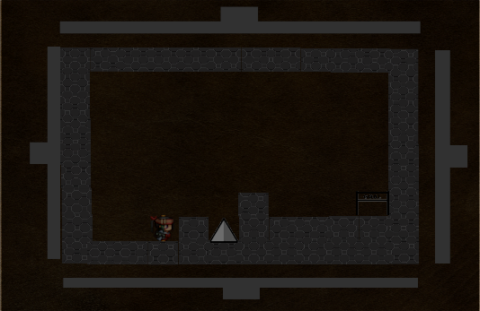
CLEAR‼

もう一度遊ぶ
次のステージを遊ぶ

他のステージを遊ぶ

ステージセレクトレイアウト
Press Cube_仕様書_ステージセレクト

仕様書：ステージセレクトレイアウト

トップページ
 | ステージセレクトレイアウト
ステージセレクト フロー

ステージセレクト リソース

ステージセレクト レイアウト | ステージを選択している時(未クリア時)

ステージセレクト 演出
 | リソースリスト |  | シーンの説明

 | 種類 | 使用リソース | ステージセレクト画面のイメージ。
 | 2D | ゲームの背景
 |  | ステージ画面(スクリーンショット)
 |  | ステージのロゴ(すべてのステージ分) | レイアウトのイメージ
 |  | 主人公
８０
１００
 |  | ステージの説明(すべてのステージ分) | 
９６０
１９２０
２００
 |  | 左右の矢印
 |  | 選択されているステージの縁
８０

２００
５００
５４０
８０
 | SE | ステージセレクトスクロール音
 |  | キャンセル音
 |  | 決定音

１０８０
３４０
 | BGM | ステージセレクト

５０
１４４
３００

５０
１９２０
２５６

 | ステージを選択している時(ステージクリア時)

 | リソースリスト |  | シーンの説明

 | 種類 | 使用リソース | ステージをクリアした後のステージレイアウト
 | 2D | ゲームの背景
 |  | ステージ画面(スクリーンショット)
 |  | ステージのロゴ(すべてのステージ分) | レイアウトのイメージ
 |  | 主人公
８０
１００
 |  | ステージの説明(すべてのステージ分)
９６０
１９２０
２００
 |  | クリアしたステージのロゴ
 |  | クリアしたステージ画面
８０
 |  | 左右の矢印
 |  | 選択されているステージの縁

２００
５００
５４０
８０
１０８０
CLEAR!!
 | SE | ステージセレクトスクロール音
 |  | キャンセル音
 |  | 決定音
１４４
３４０

１４４
CLEAR!!
 | BGM | ステージセレクト

５０
１４４
３００

５０
１９２０
２５６

ステージセレクト演出
Press Cube_仕様書_ステージセレクト

仕様書：ステージセレクト演出

トップページ
 | ステージセレクトセレクト演出
ステージセレクト フロー

ステージセレクト リソース

ステージセレクト レイアウト

ステージはスティックで右と左に選ぶことができる
ステージ１
ステージ１
ステージセレクト 演出

ステージを選んでいる際

ステージは選んだ際にステージのロゴの周りに縁がつけられる。

ステージ１
ステージ１

選んでいるステージが解除されると縁は消える仕様

ステージは一度クリアしても何度もプレイする事が可能

 | ステージセレクトセレクト演出

 | 
ステージ選択遷移

選択された際に0.3秒後にステージロゴとステージ説明が変わる

ステージ１
★☆☆☆☆
ステージ２
★★☆☆☆

スティックで左右に移動させると…

se_stage_select.wavを再生

ノイズは0.8秒後経つと選択されている
ステージが表示される

ステージ選択バー
ステージを選択する際の画面は最大ステージ5個分まで表示される。
真ん中に表示されているステージは現在プレイヤーが選んでいるステージとし、その左にあるステージは全ステージの中で一番現在選んでいるステージから遠い番号(例えばステージ１ならステージ５、ステージ３ならステージ２)が表示される

仮に右スティックで選択するとステージ２が表示されるがステージ２の左側には、ステージ１、右側にはステージ３が表示される仕様

ステージ選択のスピード

ステージを選択している際に最初のスピードは遅い(1秒間に3つ進む速さ)だが0.5秒後にスピードは速くなる(1秒間に6つの速さ)
またそのスピードは一度止めるとまた遅くなる仕様

ステージ選択の矢印

ステージ選択で仮に右にスティックを押している場合は右側の矢印を一回り大きくする仕様。

左側より右側の方が大きい

 | ステージクリア演出

ステージを選んでいる際
一度クリアしているステージはこのクリアロゴがつけられる
ステージ１
ステージ１
CLEAR!!

クリアしていないステージはクリアロゴがなくクリアしたものには真ん中にロゴがつけられる

CLEAR!!

ステージ１
ステージ１
CLEAR!!
CLEAR!!

クリアしているロゴはこちらでもつける
ステージを選択していなくてもクリアロゴが見えるようにする

 | ステージ定型文

文字の雰囲気
ステージ名…「ステージ１(１～5)」
難易度 …「★☆☆☆☆」
(星の文字で表示させる予定)
(★0･･･チュートリアル)
(★1…ステージ1)
(★2…ステージ2)
(★3…ステージ3)
(★4･･･ステージ4)
(★5･･･ステージ5)

ステージ１
★☆☆☆☆
ステージ２
★☆☆☆☆

